G.12.1
Gráfico 12.1. Internos penados con delitos por violencia en la pareja o expareja que cumplen condena en centros penitenciarios de la AGE y País Vasco.
Datos a 31 de diciembre de 2009 a 2024.

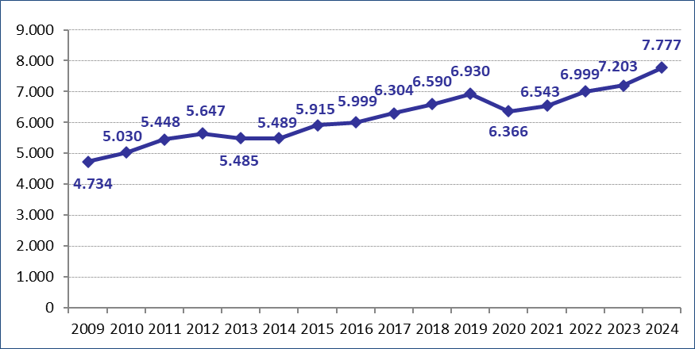

Fuente: Elaboración propia a partir de los datos proporcionados por la Secretaría General de Instituciones Penitenciarias.

G.12.2
Gráfico 12.2. Internos penados que cumplen condena en centros penitenciarios de la AGE y País Vasco con delitos por violencia en la pareja o expareja y con delitos de homicidio o asesinato por violencia en la pareja o expareja.
Datos a 31 de diciembre de 2020 a 2024.

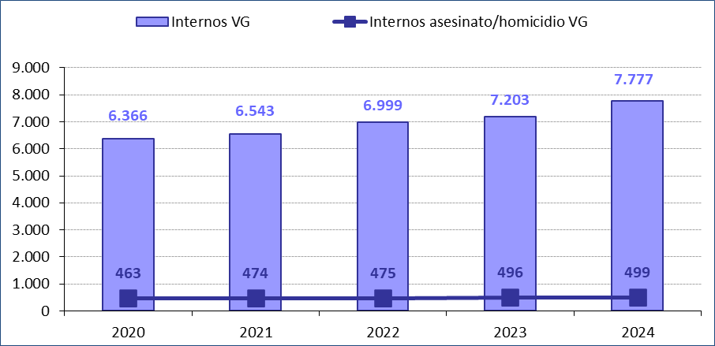

Fuente: Elaboración propia a partir de los datos proporcionados por la Secretaría General de Instituciones Penitenciarias.

G.12.3
Gráfico 12.3. Internos penados con delitos por violencia en la pareja o expareja que cumplen condena en centros penitenciarios de la AGE y País Vasco, por comunidad autónoma de residencia habitual declarada.
Datos a 31 de diciembre de 2023 y de 2024.

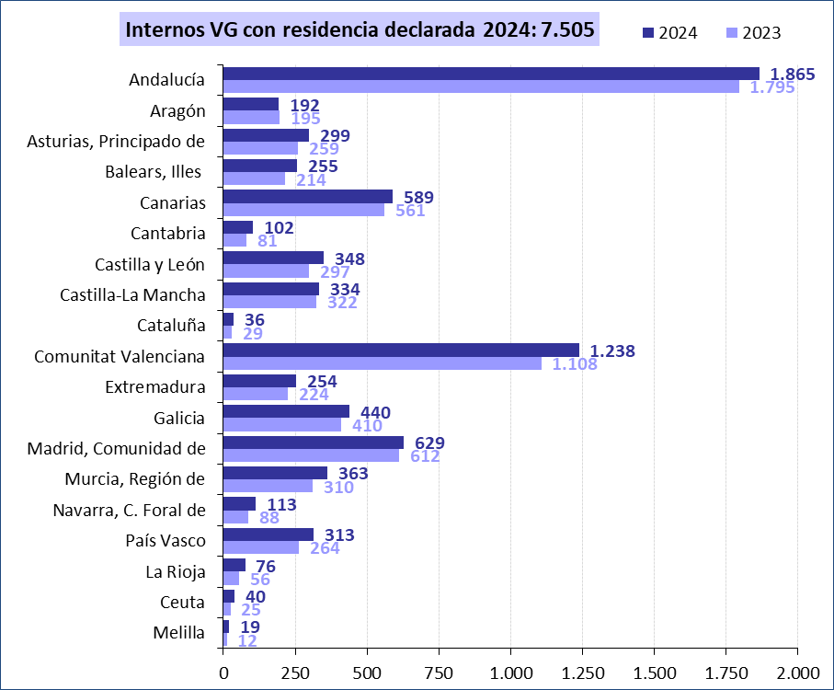

Fuente: Elaboración propia a partir de los datos proporcionados por la Secretaría General de Instituciones Penitenciarias.

G.12.4
Gráfico 12.4. Internos penados con delitos por violencia en la pareja o expareja que cumplen condena en centros penitenciarios de la AGE y País Vasco, por comunidad autónoma de residencia habitual declarada. Tasas por millón de hombres de 18 y más años.
Datos a 31 de diciembre de 2024.

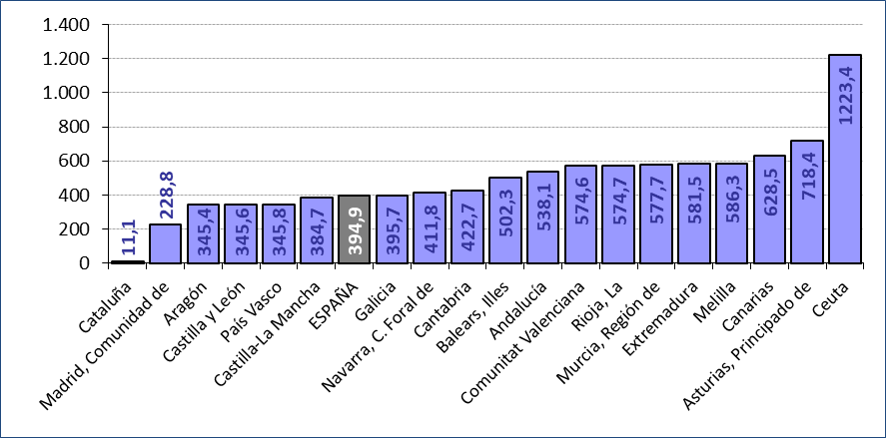

Fuente: Elaboración propia a partir de los datos proporcionados por la Secretaría General de Instituciones Penitenciarias.

G.12.5
Gráfico 12.5. Variación interanual del número de internos penados con delitos por violencia en la pareja o expareja que cumplen condena en centros penitenciarios de la AGE y País Vasco, por tipo de delito principal.
Datos a 31 de diciembre de 2024.

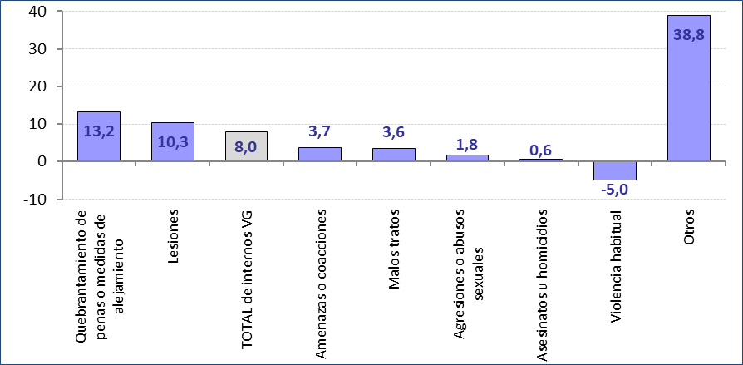

Fuente: Elaboración propia a partir de los datos proporcionados por la Secretaría General de Instituciones Penitenciarias.

G.12.6
Gráfico 12.6. Distribución porcentual de los internos penados con delitos por violencia en la pareja o expareja que cumplen condena en centros penitenciarios de la AGE y País Vasco según el tipo de delito principal.
Datos a 31 de diciembre de 2024.

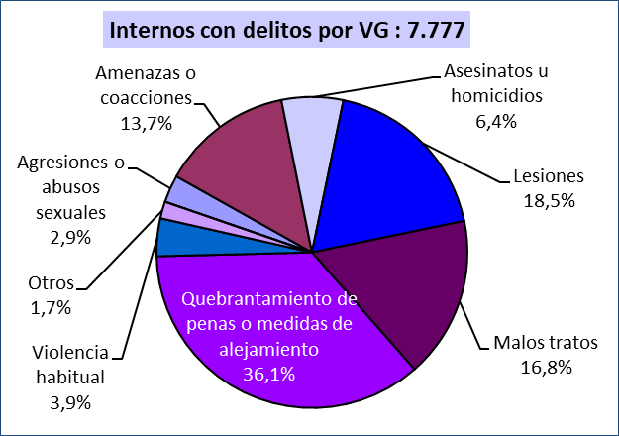

Fuente: Elaboración propia a partir de los datos proporcionados por la Secretaría General de Instituciones Penitenciarias.

G.12.7
Gráfico 12.7. Distribución porcentual de los internos penados que cumplen condena en centros penitenciarios de la AGE y País Vasco con delitos de homicidio o asesinato por violencia en la pareja o expareja según el tipo de delito.
Datos a 31 de diciembre de 2024.

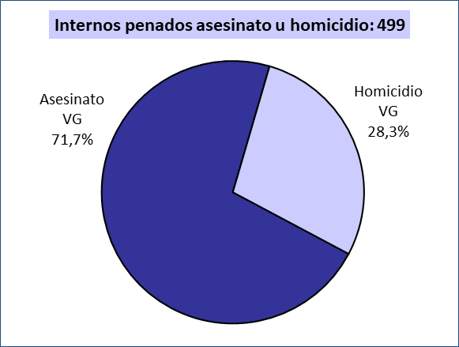

Fuente: Elaboración propia a partir de los datos proporcionados por la Secretaría General de Instituciones Penitenciarias.

G.12.8
Gráfico 12.8. Distribución porcentual de los internos penados con delitos por violencia en la pareja o expareja que cumplen condena en centros penitenciarios de la AGE y País Vasco según la duración de la condena total activa del interno.
Datos a 31 de diciembre de 2024.

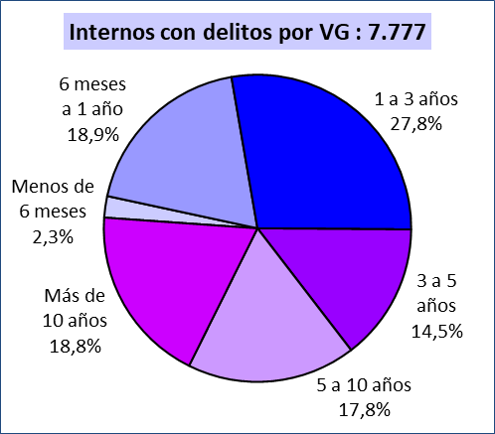

Fuente: Elaboración propia a partir de los datos proporcionados por la Secretaría General de Instituciones Penitenciarias.

G.12.9
Gráfico 12.9. Distribución porcentual de los internos con delitos por violencia en la pareja o expareja que cumplen condena en centros penitenciarios de la AGE y País Vasco según la duración de la mayor condena por violencia en la pareja o expareja.
Datos a 31 de diciembre de 2024.

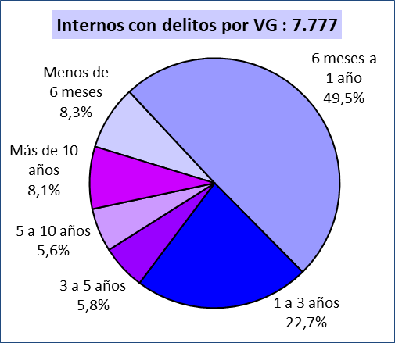

Fuente: Elaboración propia a partir de los datos proporcionados por la Secretaría General de Instituciones Penitenciarias.

G.12.10
Gráfico 12.10. Distribución porcentual de los internos con delitos por violencia en la pareja o expareja que cumplen condena en centros penitenciarios de la AGE y País Vasco según grupo de edad.
Datos a 31 de diciembre de 2024.

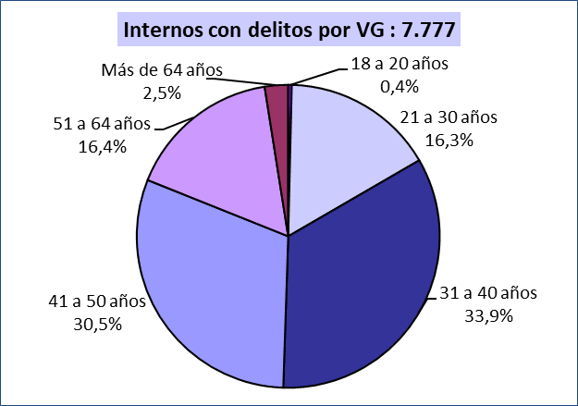

Fuente: Elaboración propia a partir de los datos proporcionados por la Secretaría General de Instituciones Penitenciarias.

G.12.11
Gráfico 12.11. Distribución porcentual según el grupo de edad de los internos penados con delitos por violencia en la pareja o expareja que cumplen condena en centros penitenciarios de la AGE y País Vasco, por tipo de delito principal.
Datos a 31 de diciembre de 2024.

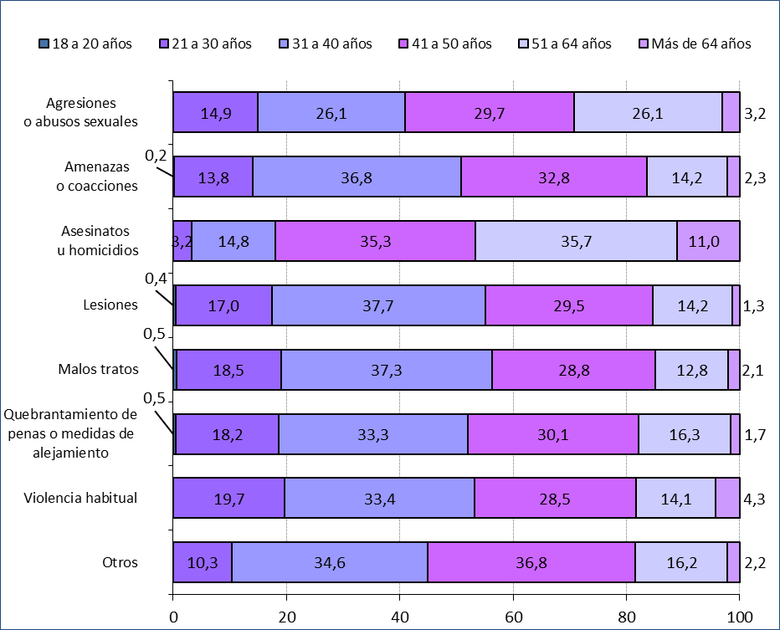

Fuente: Elaboración propia a partir de los datos proporcionados por la Secretaría General de Instituciones Penitenciarias.

G.12.12
Gráfico 12.12. Distribución porcentual de los internos penados con delitos por violencia en la pareja o expareja que cumplen condena en centros penitenciarios de la AGE y País Vasco según su nacionalidad.
Datos a 31 de diciembre de 2009 y de 2020 a 2024.

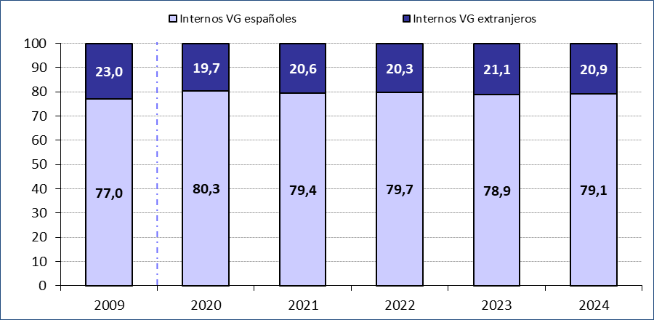

Fuente: Elaboración propia a partir de los datos proporcionados por la Secretaría General de Instituciones Penitenciarias.

G.12.13
Gráfico 12.13. Internos penados con delitos por violencia en la pareja o expareja que cumplen condena en centros penitenciarios de la AGE y País Vasco, por nacionalidad. Tasas por millón de hombres de 18 y más años.
Datos a 31 de diciembre de 2009 y de 2020 a 2024.

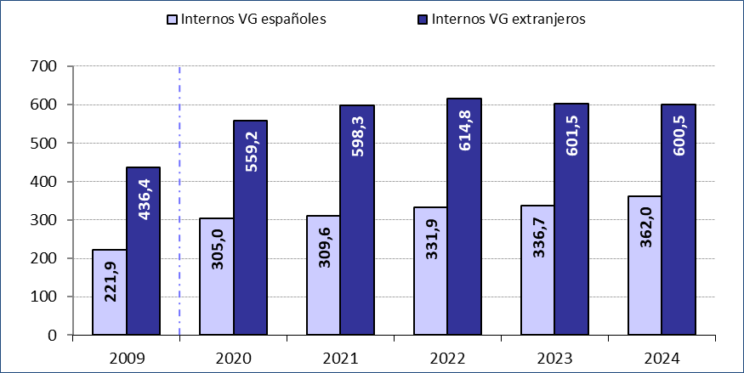

Fuente: Elaboración propia a partir de los datos proporcionados por la Secretaría General de Instituciones Penitenciarias.

G.12.14
Gráfico 12.14. Distribución porcentual de los internos penados con delitos por violencia en la pareja o expareja que cumplen condena en centros penitenciarios de la AGE y País Vasco según la región geográfica de nacionalidad.
Datos a 31 de diciembre de 2024.

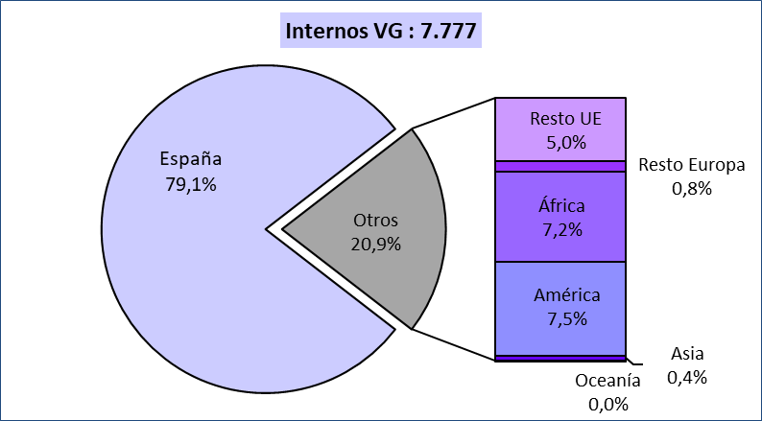

Fuente: Elaboración propia a partir de los datos proporcionados por la Secretaría General de Instituciones Penitenciarias.

G.12.15
Gráfico 12.15. Distribución porcentual de los internos extranjeros penados con delitos por violencia en la pareja o expareja que cumplen condena en centros penitenciarios de la AGE y País Vasco según la región geográfica de nacionalidad.
Datos a 31 de diciembre de 2024.

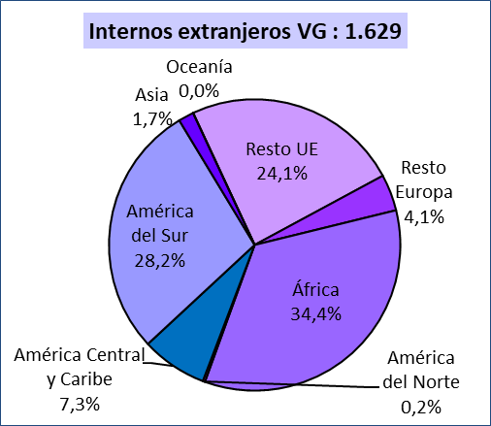

Fuente: Elaboración propia a partir de los datos proporcionados por la Secretaría General de Instituciones Penitenciarias.

G.12.16
Gráfico 12.16. Internos penados con delitos por violencia en la pareja o expareja que cumplen condena en centros penitenciarios de la AGE y País Vasco, por región geográfica de nacionalidad. Tasas por millón de hombres de 18 y más años¹.
Datos a 31 de diciembre de 2024.

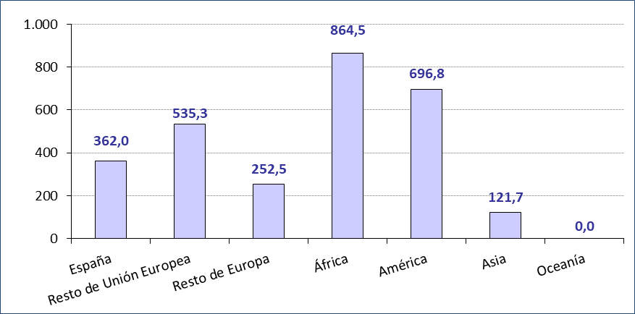

Fuente: Elaboración propia a partir de los datos proporcionados por la Secretaría General de Instituciones Penitenciarias.

G.12.17
Gráfico 12.17. Distribución porcentual de los internos extranjeros penados con delitos por violencia en la pareja o expareja que cumplen condena en centros penitenciarios de la AGE y País Vasco según la nacionalidad.
Datos a 31 de diciembre de 2024.

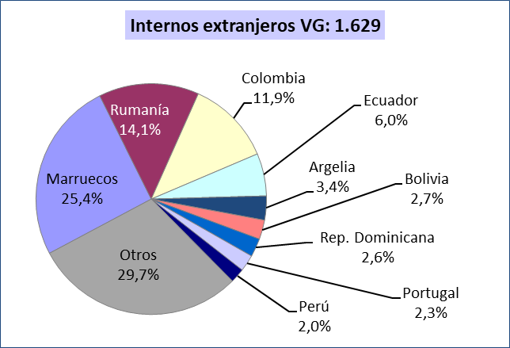

Fuente: Elaboración propia a partir de los datos proporcionados por la Secretaría General de Instituciones Penitenciarias.

G.12.18
Gráfico 12.18. Distribución porcentual según la nacionalidad de los internos penados con delitos por violencia en la pareja o expareja que cumplen condena en centros penitenciarios de la AGE y País Vasco, por comunidad autónoma de residencia habitual declarada.
Datos a 31 de diciembre de 2024.

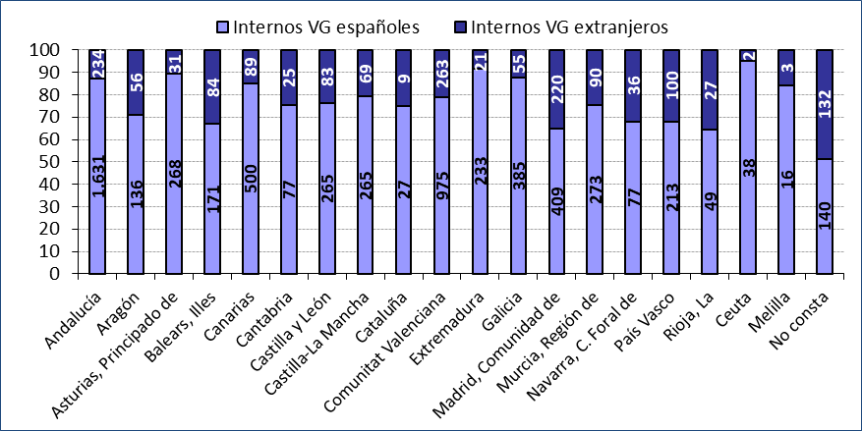

Fuente: Elaboración propia a partir de los datos proporcionados por la Secretaría General de Instituciones Penitenciarias.

G.12.19
Gráfico 12.19. Internos penados con delitos por violencia en la pareja o expareja que cumplen condena en centros penitenciarios de la AGE y País Vasco, por comunidad autónoma de residencia habitual declarada y nacionalidad. Tasas por millón de hombres de 18 y más años.
Datos a 31 de diciembre de 2024.

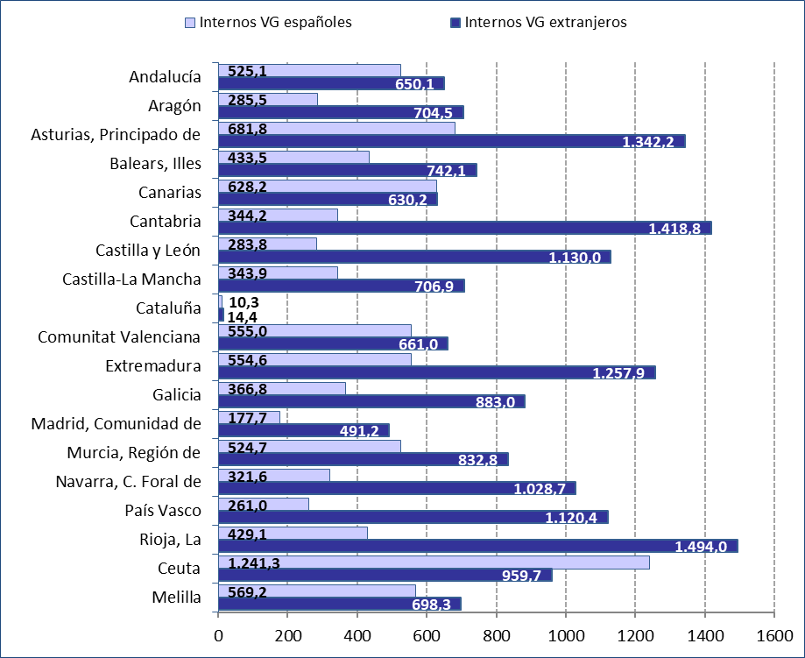

Fuente: Elaboración propia a partir de los datos proporcionados por la Secretaría General de Instituciones Penitenciarias.

G.12.20
Gráfico 12.20. Distribución porcentual según la región geográfica de nacionalidad de los internos penados con delitos por violencia en la pareja o expareja que cumplen condena en centros penitenciarios de la AGE y País Vasco, por comunidad autónoma de residencia habitual declarada.
Datos a 31 de diciembre de 2024.

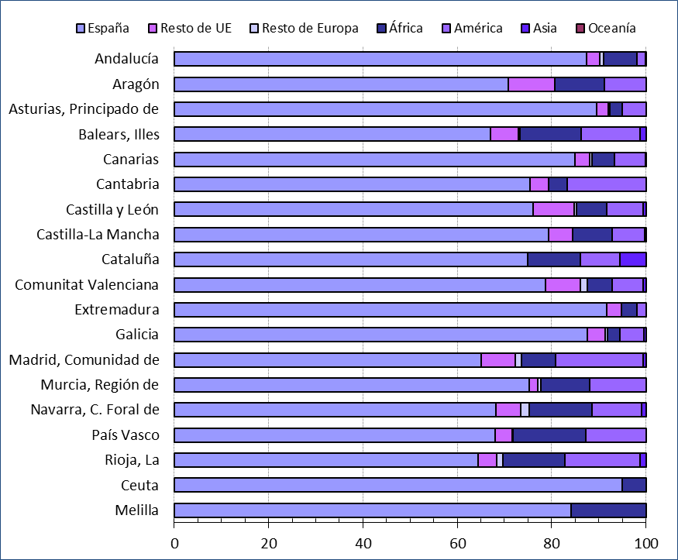

Fuente: Elaboración propia a partir de los datos proporcionados por la Secretaría General de Instituciones Penitenciarias.

G.12.21
Gráfico 12.21. Distribución porcentual según la región geográfica de nacionalidad de los internos penados con delitos por violencia en la pareja o expareja que cumplen condena en centros penitenciarios de la AGE y País Vasco, por tipo de delito principal.
Datos a 31 de diciembre de 2024.

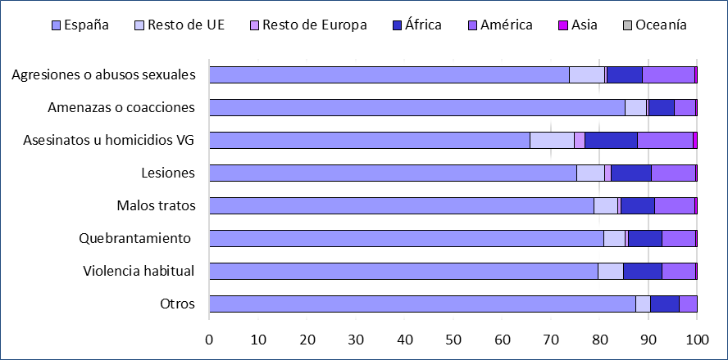

Fuente: Elaboración propia a partir de los datos proporcionados por la Secretaría General de Instituciones Penitenciarias.

G.12.22
Gráfico 12.22. Distribución porcentual de los internos penados con delito principal de homicidio o asesinato por violencia en la pareja o expareja que cumplen condena en centros penitenciarios de la AGE y País Vasco según la región geográfica de nacionalidad.
Datos a 31 de diciembre de 2024.

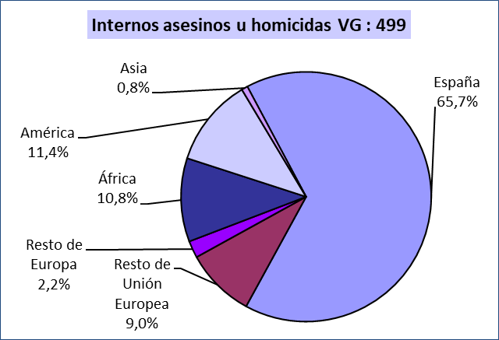

Fuente: Elaboración propia a partir de los datos proporcionados por la Secretaría General de Instituciones Penitenciarias.

G.12.23
Gráfico 12.23. Distribución porcentual de los internos en situación preventiva en centros penitenciarios de la AGE y País Vasco con delitos de homicidio o asesinato por violencia en la pareja o expareja según la calificación previa del tipo de delito.
Datos a 31 de diciembre de 2024.

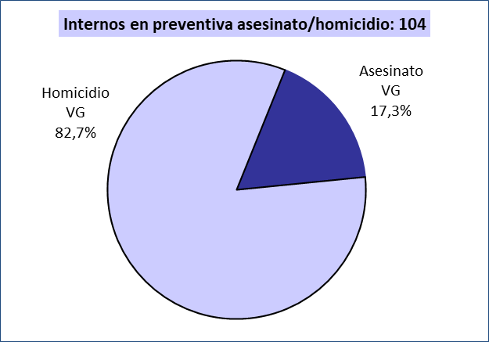

Fuente: Elaboración propia a partir de los datos proporcionados por la Secretaría General de Instituciones Penitenciarias.

G.12.24
Gráfico 12.24. Mandamientos en el ámbito de las penas y medidas alternativas para los penados con delitos de violencia en la pareja o expareja.
Datos a 31 de diciembre de 2020 a 2024.

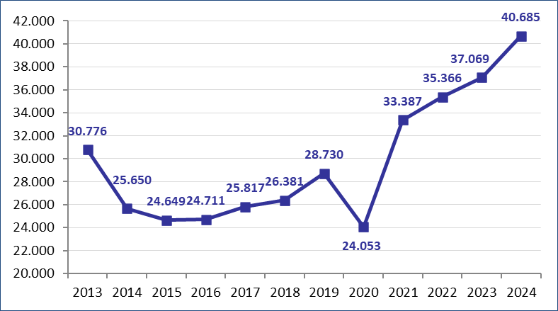

Fuente: Secretaría General de Instituciones Penitenciarias.

